Vias ene-abr 2018
Exportaciones Peruanas por vías de transporte (ene-abr 2018)
 | US$ FOB |  |  | PESO NETO - kg
 | 2017 | 2018 | Part. % 2018 | 2017 | 2018
Total general | 13,058,781,322 | 15,362,853,269 | 100% | 15,541,205,595 | 16,635,278,645
MARÍTIMA | 9,742,765,471 | 11,681,715,296 | 76% | 14,362,712,399 | 15,451,422,254
AÉREA | 2,760,140,593 | 3,045,547,789 | 20% | 253,515,409 | 252,270,446
CARRETERA | 342,458,796 | 407,469,889 | 3% | 441,703,318 | 486,917,919
TUBERÍAS | 204,159,865 | 224,381,070 | 1% | 449,521,585 | 440,487,380
FLUVIAL | 6,480,241 | 1,975,516 | 0% | 32,963,569 | 3,351,928
OTROS | 745,339 | 833,963 | 0% | 431,496 | 271,382
POSTAL | 1,860,155 | 693,376 | 0% | 318,820 | 298,056
LACUSTRE | 122,513 | 220,804 | 0% | 17,607 | 258,764
COURIER (ADUANA AEREA) | 4,459 | 15,566 | 0% | 52 | 517
FERROVIARIA | 43,890 |  | 0% | 21,340
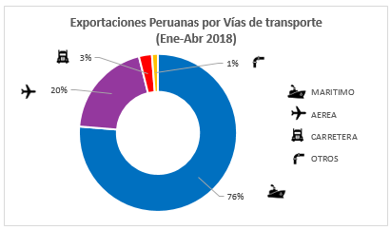
Exportaciones Peruanas por vías de transporte (ene-abr 2018)

 | Part. % 2018
MARÍTIMA | 76%
AÉREA | 20%
CARRETERA | 3%
OTROS | 1%

